1.1
voltar à página inicial |  |  |  | 1 - FORMULÁRIOS
 | S | N | NA
 | x |  |  | 1.1 A sequência de tabulação entre campos segue a sequência de preenchimento
 |  |  |  | A ordem de tabulação por entre os campos deve corresponder à sequência normal de preenchimento do formulário.

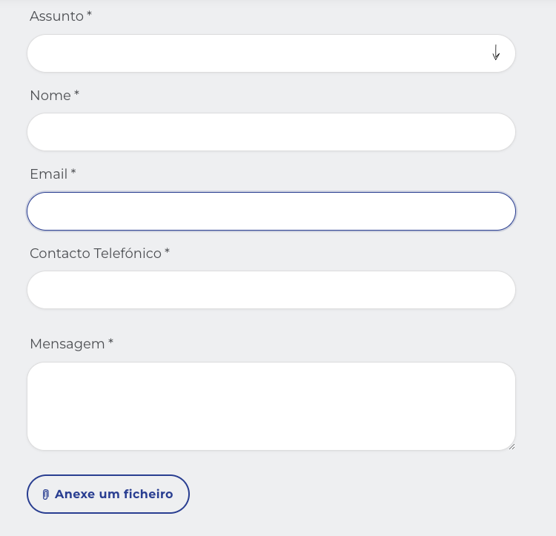
 | Listagem de evidências
 |  |  |  |  | Notas:
 |  |  |  |  | A sequência de tabulação entre campos seque a sequência de preenchimento. Validado com navegação por teclado. Exemplo: https://ferbar.com/pt/contactos

 | Notas de preenchimento:
 | - Coloque aqui imagens, printscreens ilustrativos, coloque sempre o endereço das páginas de onde retirar as imagens com exemplos ilustrativos.
 | - As imagens e as notas não estão limitadas aos campos a amarelo.
 | - Nas restantes folhas internas, estas instruções já não existem mas aplicam-se igualmente.

2.1
voltar à página inicial |  |  |  | 2 - CAMPOS
 | S | N | NA
 | x |  |  | 2.1 O tamanho dos campos deve refletir o tamanho previsível dos dados
 |  |  |  | O tamanho dos campos deve refletir o tamanho previsível para a entrada dos dados. Por exemplo, um campo para telefone deve ter a largura estritamente necessária para conter todos os dígitos. Nem mais nem menos.

 | Listagem de evidências

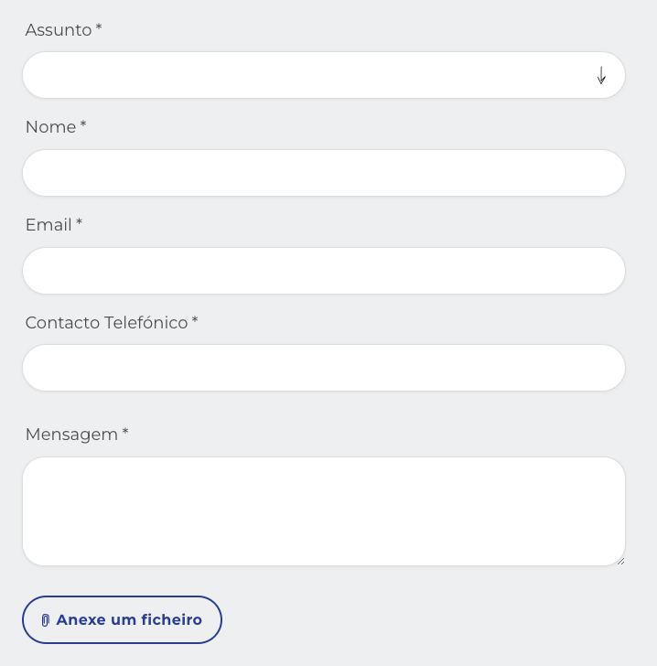
 |  |  |  |  | Notas:
 |  |  |  |  | O tamanho dos campos reflete o tamanho previsto dos dados, sendo o campo mais longo relativo à mensagem, deixando espaço para o utilizador escrever livremente. Exemplo: https://ferbar.com/pt/contactos

2.4
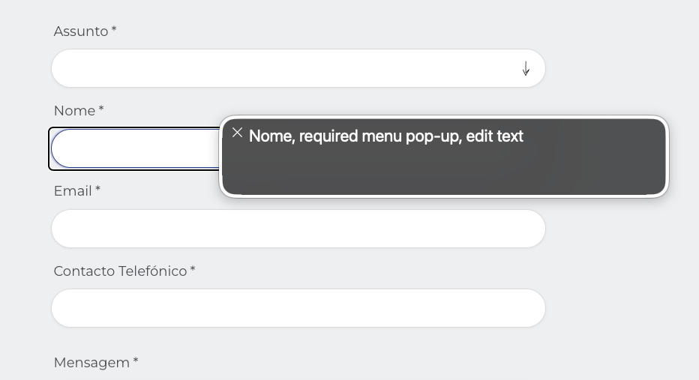
voltar à página inicial |  |  |  | 2 - CAMPOS
 | S | N | NA
 | x |  |  | 2.4 Campos obrigatórios devem ser claramente indicados como tal
 |  |  |  | A identificação não deve basear-se apenas na cor. A sinalética visual de identificação deve ser notória. Deve ser disponibilizado um equivalente alternativo compatível com as tecnologias de apoio usadas por utilizadores com necessidades especiais.

 | Listagem de evidências
 |  |  |  |  | Notas:
 |  |  |  |  | Todos os campos são de preenchimento obrigatório e são identificados pelos leitores de ecrã como tal.

3.1
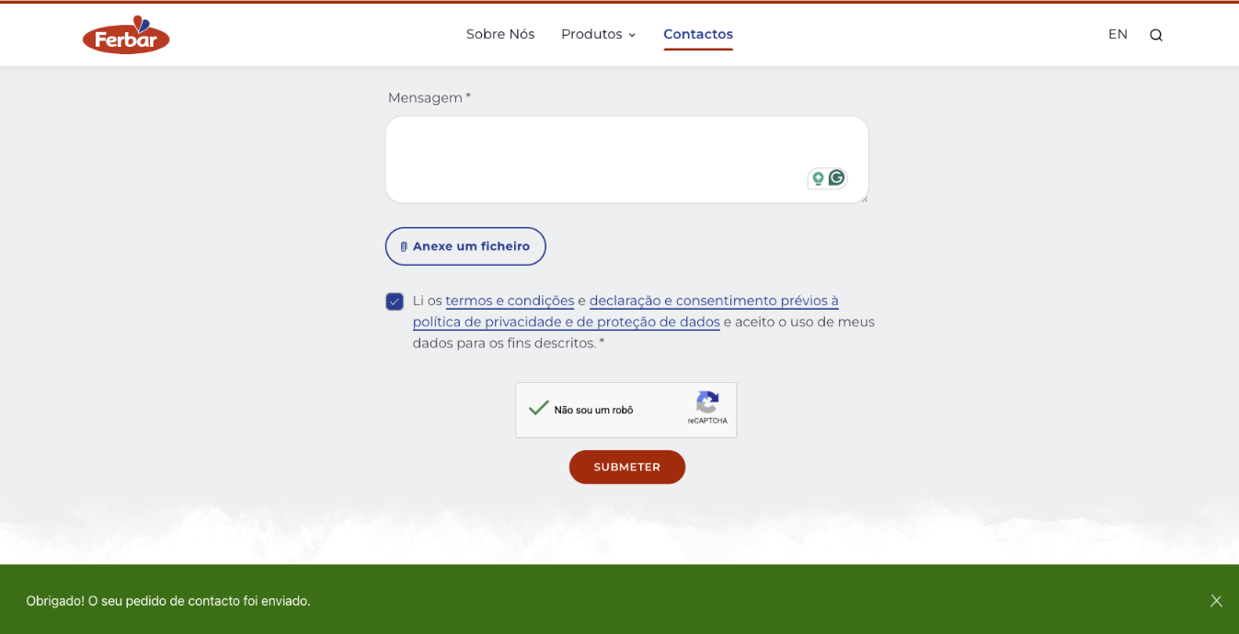
voltar à página inicial |  |  |  | 3 - RESPOSTA
 | S | N | NA
 | x |  |  | 3.1 Em ações longas, o sistema deve indicar o que está a acontecer
 |  |  |  | O sistema deve indicar o que está a processar ou qual o tempo de espera expectável quando o utilizador desencadeia ações que levem a este comportamento.

 | Listagem de evidências
 |  |  |  |  | Notas:
 |  |  |  |  | O botão de envio do formulário tem um estado processamento que apresenta um texto diferente. No entanto, depois do formulário ser enviado é apresentada uma mensagem de feedback indicadondo ao utilizador que o formulário foi enviado corretamente.

4.1
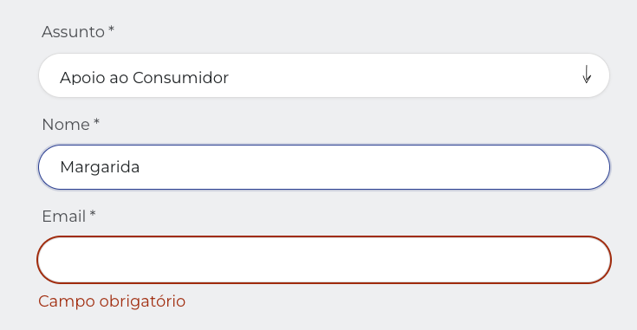
voltar à página inicial |  |  |  | 4 - ERROS
 | S | N | NA
 | x |  |  | 4.1 A informação já introduzida deve poder ser corrigida a qualquer momento
 |  |  |  | Toda a informação já transmitida pelo utilizador numa sessão pode ser corrigida, em qualquer momento, antes da transação ser finalizada.

 | Listagem de evidências
 |  |  |  |  | Notas:
 |  |  |  |  | É possível corrigir a informação introduzida nos campos, a qualquer momento, antes da transação ser finalizada. Exemplo: https://ferbar.com/pt/contactos

4.3
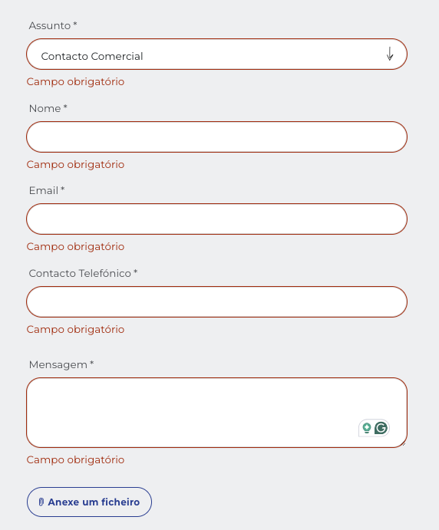
voltar à página inicial |  |  |  | 4 - ERROS
 | S | N | NA
 | x |  |  | 4.3 As mensagens de erro são claramente identificadas junto aos campos de origem
 |  |  |  | As mensagens de erro devem ser apresentadas claramente associadas aos campos a que dizem respeito. Isto não invalida a necessidade de as apresentar numa lista sumário. Esta última técnica é particularmente útil em páginas longas.

 | Listagem de evidências
 |  |  |  |  | Notas:
 |  |  |  |  | As mensagens de erro estão associadas ao respetivo campo e são claramente identificadas, e visualmente contrastantes, junto de cada campo. Exemplo: https://ferbar.com/pt/contactos

